Тележки и корзинки
Агентство инженерных решений "Optima Group" Тел. (343) 344 80 90, 8 909 003 09 09 Вячеслав. internet: www.torgoborudovanie.com Mail: info@optimagp.ru
 | Наименование | Модель | Объем (л.) | Размеры, мм. (ДхШхВ) | Характеристики |  | Цена,р./шт.
 |  |  |  |  | Детские сиденья | Поддон
Тележки покупательские
Серия Budget (колеса 100 мм. ПВХ)
 | Тележка покупательская STA (азиатский тип) | STA060PR-XX Budget | 60 | 725х450х950 | нет | нет | 1,900
 |  | STA060PR-BX Budget | 60 | 725х450х950 | да | нет | 2,100
 |  | STA080PR-XX Budget | 80 | 780x510x950 | нет | нет | 2,550
 |  | STA080PR-BX Budget | 80 | 780x510x950 | да | нет | 2,700
 |  | STA100PR-XX Budget | 100 | 850x510x940 | нет | нет | 2,700
 |  | STA100PR-BX Budget | 100 | 850x510x940 | да | нет | 2,900
Серия Standard (колеса 100 и 125 мм. полиуретан)
 | Тележка покупательская STA (азиатский тип). | STA060PR-XX | 60 | 725х450х950 | нет | нет | 1,970
 |  | STA060PR-BX | 60 | 725х450х950 | да | нет | 2,140
 |  | STA080PR-XX | 80 | 780x510x950 | нет | нет | 2,640
 |  | STA0800PR-BX | 80 | 780x510x950 | да | нет | 2,800
 |  | STA100PR-XX | 100 | 850x510x940 | нет | нет | 2,950
 |  | STA100PR-BX | 100 | 850x510x940 | да | нет | 3,100
 | Тележка покупательская STA (азиатский тип) | STA125PR-BT | 125 | 880х550х980 | да | да | 4,240
 |  | STA125PR-BX | 125 | 880х550х980 |  | нет | 4,150
 |  | STA150PR-BT | 150 | 1000х550х980 | да | да | 4,850
 |  | STA150PR-BX | 150 | 1000х550х980 |  | нет | 4,760
 |  | STA150PR-XX | 150 | 1000х550х980 | нет | нет | 4,620
 |  | STA180PR-BT | 180 | 1010х590х1020 | да | да | 5,160
 |  | STA180PR-BX | 180 | 1010х590х1020 |  | нет | 5,000
 |  | STA240PR-BT | 240 | 1100x590x1070 | да | да | 5,670
 |  | STA240PR-BX | 240 | 1100x590x1070 |  | нет | 5,590
 | Тележка покупательская STE (европейский тип) | STE100PR-ХX | 100 | 850х560х950 | нет | нет | 2,780
 |  | STE100PR-BX | 100 | 850х560х950 | да | нет | 2,920
 |  | STE125PR-BX | 125 | 880х580х880 |  | нет | 3,960
 |  | STE150PR-BX | 150 | 1000х580х990 |  | нет | 4,520
 |  | STE180PR-BX | 180 | 1010х595х1030 |  | нет | 4,760
 |  | STE240PR-BX | 240 | 1100x600x1070 |  | нет | 5,370
Серия Mall (колеса 100 и 125 мм. для траволатора)
 | Тележка покупательская STA (азиатский тип) | STA060PR-XX Mall | 60 | 725х450х950 | нет | нет | 2,800
 |  | STA060PR-BX Mall | 60 | 725х450х950 | да | нет | 2,960
 |  | STA080PR-XX Mall | 80 | 780х510х950 | нет | нет | 3,350
 |  | STA080PR-BX Mall | 80 | 780х510х950 | да | нет | 3,450
 |  | STA100PR-XX Mall | 100 | 850х510х940 | нет | нет | 3,650
 |  | STA100PR-BX Mall | 100 | 850х510х940 | да | нет | 3,790
 | Тележка покупательская STA (азиатский тип) | STA125PR-BT Mall | 125 | 880х550х980 | да | да | 4,830
 |  | STA125PR-BX Mall | 125 | 880х550х980 |  | нет | 4,740
 |  | STA150PR-BT Mall | 150 | 1000х550х980 | да | да | 5,440
 |  | STA150PR-BX Mall | 150 | 1000х550х980 |  | нет | 5,350
 |  | STA150PR-XX Mall | 150 | 1000х550х980 | нет | нет | 5,210
 |  | STA180PR-BT Mall | 180 | 1010х590х1020 | да | да | 5,500
 |  | STA180PR-BX Mall | 180 | 1010х590х1020 |  | нет | 5,430
 |  | STA240PR-BT Mall | 240 | 1100x590x1070 | да | да | 6,130
 |  | STA240PR-BX Mall | 240 | 1100x590x1070 |  | нет | 6,040
 | Тележка покупательская STE (европейский тип) | STE100PR-ХX Mall | 100 | 850х560х950 | нет | нет | 3,650
 |  | STE100РR-BX Mall | 100 | 850х560х950 | да | нет | 3,780
 |  | STE125PR-BX Mall | 125 | 880х580х880 | да | нет | 4,570
 |  | STE150PR-BX Mall | 150 | 1000х580х990 | да | нет | 4,970
 |  | STE180PR-BX Mall | 180 | 1010х595х1030 | да | нет | 5,090
 |  | STE240PR-BX Mall | 250 | 1100x600x1070 | да | нет | 5,580
Тележки грузовые
 | Наименование | Модель | Объем (л.) | Размеры, мм. (ДхШхВ) | Характеристики |  | Цена,р./шт.

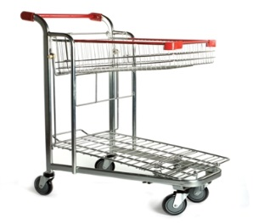 | Тележка грузовая | HDT30-PR | - | 980х580х1090 | Оцинкованная сталь с двойным слоем полимерного защитного лака, поворотные полиуретановые колеса 125 мм., складывающаяся верхняя секция для модели HDT30. Цвет красный. |  | 6870

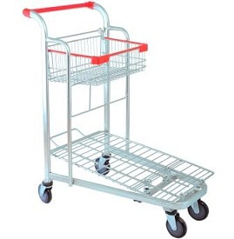 | Тележка грузовая | HDT70-PR | - | 980х580х1090 | Оцинкованная сталь с двойным слоем полимерного защитного лака, поворотные полиуретановые колеса 125 мм., складывающаяся верхняя секция для модели HDT30. Цвет красный. |  | по запросу

 | Тележка грузовая | HDT55-PR | - | 1500х720х980 | Особо прочная конструкция, способная выдерживать вес до 500 кг. Дополнительное 5-е колесо для модели HDT55-PR. |  | 11700

 | Тележка грузовая | HDT10-PR | - | 860х590х1000 | Платформенная тележка для перевозки длинномерных грузов. Комплектуется 125 мм. усиленными резиновыми поворотными колесами |  | 7510

 | Тележка грузовая | HDT11-PR | - | 1070х675х1100 | Универсальная грузовая тележка с платформой из противоскользящей бакелитовой фанеры. Комплектуется 125 мм. усиленными резиновыми поворотными колесами. |  | 9940

 | Тележка для длинномерных грузов | HDT20 | - | 1500х750х1050 | Предназначена для перевозки крупногабаритных длинномерных грузов. Высокая наклонная стенка тележки позволяет безопасно перевозить большие листы фанеры, гипсокартона, стекла и т.д. Оснащена поворотными резиновыми |  | 12560

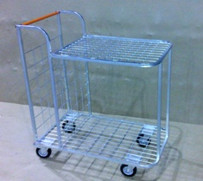 | Тележка грузовая | HDT40 | - | 960х600х1100 | Тележка грузовая Два горизонтальных уровня, жестко скрепленных между собой. Дополнительный вертикальный отсек для плоских коробок. Четыре усиленных поворотных колеса из термопластичной резины. Одно колесо оборудовано тормозом. Цвет оранжевый. |  | 6230

 | Тележка грузовая | STB300-PR | 300 | 950x660x750 | Оцинкованная сталь с двойным слоем полимерного защитного лака, задние поворотные колеса со стопором. Объем корзины – 300 л. Цвет красный. |  | 5970

 | Детская тележка - автомобиль | STC02-BY | - | 1280х580х1010 | Качественный и яркий дизайн пластикового корпуса; отличная управляемость благодаря 5-му колесу; прочная трубчатая рама; 3 объемных корзины для модели STC03. Цвета синий, желтый. |  | 21340

 |  | STC03-BY |  | 1280х580х1080 |  |  | 22300

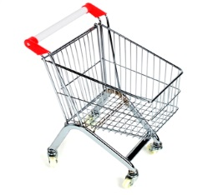 | Тележка покупательская детская | STK20-CR | 20 | 980х580х1099 | Хромированная сталь, поворотные колеса ПВХ. При необходимости комплектуется флажком (см. аксессуары). Цвета: Красный Синий Желтый Зеленый Оранж. Серый |  | 1690

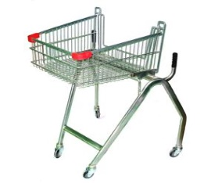 | Тележка покуательская для инвалидов | TFD-RD | 70 | 980х580х1100 | Тележка специально предназначена для использования инвалидами-колясочниками. Цвет красный. |  | 7490

Корзинки покупательские
 | Наименование | Модель | Объем (л.) | Размеры, мм. (ДхШхВ) | Характеристики |  | Цена,р./шт.

 | Корзиняка покупательская | SB20-ZR | 20 | 400х285х190 | Цинк, 2литые ручки ПВХ |  | 220
 |  | SB22-ZR | 22 | 450х320х200 |  |  | по запросу
 |  | SB22-CRC | 22 | 450х320х200 | Хром 2 литые ручки ПВХ + уголки |  | 280
 |  | SB10-CR | 10 | 355х250х170 | Хром 2 литые ручки ПВХ |  | 255
 | Корзиняка покупательская | SBP27-RD | 27 | 485x330x240 | Легкая и прочная корзина из ударопрочного пластика с двумя ручками черного цвета |  | 290

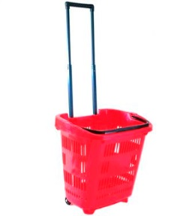 | Корзиняка покупательская на 2 колесиках | PBT34-RD | 34 | 460х320х400 | Пластиковая корзина-тележка на колесах объемом 34 л. отвечает последним тенденциям на рынке прикассового торгового оборудования. Оснащена телескопической металлической ручкой для перемещения по полу и пластиковой ручкой для ношения и подъема корзины. |  | 965

 | Корзина-тележка на 4 колесах пластиковая | PBT45-RD | 45 | 600х390х400 | Пластиковая корзина-тележка увеличенного объема на 4х поворотных колесах. Складная ручка позволяет легко перемещать ее по торговому залу. Вторая ручка обеспечивает легкость переноски и штабелирования. Отличное сочетание маневренности и вместимости. |  | 965

 | Корзина-тележка на 4 колесах пластиковая | PBT30-RD | 30 | 600х340х375 | Компактная пластиковая корзина-тележка на 4х поворотных колесах. Складная ручка позволяет легко перемещать ее по торговому залу. Вторая ручка обеспечивает легкость переноски и штабелирования. Отличное сочетание компактности и маневренности. |  | 851

Подставки под корзины
 | Наименование | Модель | Объем (л.) | Размеры, мм. (ДхШхВ) | Характеристики |  | Цена,р./шт.

 | Подставка под корзины универсальная | BH-1 |  | 450х320х215 | Оцинкованная сталь, подходит как для пластиковых корзин 20 и 27 л., так и для металлических корзин от 10 до 27 л. |  | 485

 | Подставка под корзины на колесах | BH-3 |  | 440x315x250 | Оцинкованная сталь, подходит как для пластиковых корзин 20 и 27 л., так и для металлических корзин от 10 до 27 л. |  | 1080

 | Подставка под корзины на колесах с ручкой | BH-4 |  | 470х330х800 | Оцинкованная сталь, подходит для пластиковых корзин 20 л., и металлических корзин от 10 до 27 л. Оснащена высокой ручкой для удобства перемещения в торговом зале. |  | 1250

 | Тележка-подставка для двух корзин | TBF5-RD |  | 650x430x920 | Подходит как для металлических корзин 20 и 22 л., так и для пластиковых корзин 20 и 27 л. Благодаря небольшому размеру и весу, обладают высокой маневренностью и занимают малую площадь в магазине. Прочная стальная конструкция обеспечивает длительность использования. |  | 1995

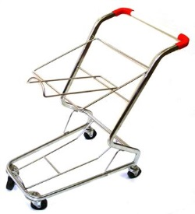 | Тележка-подставка для двух корзин | TBF6-RD |  | 650x430x920 | Подходит как для металлических корзин 20 и 22 л., так и для пластиковых корзин 20 и 27 л. Благодаря небольшому размеру и весу, обладают высокой маневренностью и занимают малую площадь в магазине. Прочная стальная конструкция обеспечивает длительность использования. |  | 1940

Торговые стеллажи
 | Наименование | Модель | Характеристики |  |  | Цена,р./шт.

Стеллажи торговые
Торговые стеллажи серии МЕТА 5,0 - серия, воплотившая в себе многие удачные решения, направленные на удобство и функциональность при эксплуатации стеллажей. Увеличен полезный объем и площадь выкладки. Широкие возможности по расположению навесных элементов. Универсальная (с возможностью наклона) полка в базовой комплектации.
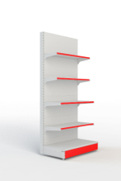 | Стеллаж пристенный | МЕТА 5.0 | Пристенный 1200х500х1880 500 x 400 x 400 x 300 x 300 без цоколя |  |  | 3725

 | Стеллаж пристенный | МЕТА 5.0 | Пристенный 1200х500х2280 500 x 400 x 400 x 300 x 300 без цоколя |  |  | 4071

 | Стеллаж пристенный | МЕТА 5.0 | Пристенный 1000х500х1880 500 x 400 x 400 x 300 x 300 без цоколя |  |  | 3318

 | Стеллаж пристенный | МЕТА 5.0 | Пристенный 1000х500х2280 500 x 400 x 400 x 300 x 300 без цоколя |  |  | 3621

 | Стеллаж пристенный | МЕТА 5.0 | Пристенный 600х500х1880 500 x 400 x 400 x 300 x 300 без цоколя |  |  | 2324

 | Стеллаж пристенный | МЕТА 5.0 | Пристенный 600х500х2280 500 x 400 x 400 x 300 x 300 без цоколя |  |  | 2550

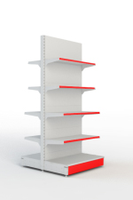 | Стеллаж островной | МЕТА 5.0 | Островной стеллаж 1200х500х1480 500 х 400 х 400 х 300 без цоколя |  |  | 5776

 | Стеллаж островной | МЕТА 5.0 | Островной стеллаж 1000х500х1480 500 х 400 х 400 х 300 без цоколя |  |  | 5110

 | Стеллаж островной | МЕТА 5.0 | Островной стеллаж 600х500х1480 500 х 400 х 400 х 300 без цоколя |  |  | 3520

 | Стеллаж перфорированный | МЕТА 5.0 | Пристенный стеллаж с перфорированными стенками 1200 х 500 х 1880 без цоколя |  |  | 2600

 | Стеллаж перфорированный | МЕТА 5.0 | Пристенный стеллаж с перфорированными стенками 1200 х 500 х 2280 без цоколя |  |  | 3091

 | Стеллаж перфорированный | МЕТА 5.0 | Пристенный стеллаж с перфорированными стенками 1000 х 500 х 1880 без цоколя |  |  | 2359

 | Стеллаж перфорированный | МЕТА 5.0 | Пристенный стеллаж с перфорированными стенками 1000 х 500 х 2280 без цоколя |  |  | 2735

 | Стеллаж перфорированный | МЕТА 5.0 | Пристенный стеллаж с перфорированными стенками 600 х 500 х 1880 без цоколя |  |  | 1680

 | Стеллаж перфорированный | МЕТА 5.0 | Пристенный стеллаж с перфорированными стенками 600 х 500 х 2280 без цоколя |  |  | 1950

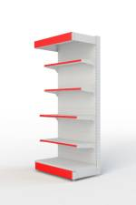 | Пристенный с фризом | МЕТА 5.0 | Пристенный с фризом 1200х500х1880 500 x 400 x 400 x 300 x 300 без цоколя |  |  | 4286

 | Пристенный с фризом | МЕТА 5.0 | Пристенный с фризом 1200х500х2280 500 x 400 x 400 x 300 x 300 без цоколя |  |  | 4632

 | Пристенный с фризом | МЕТА 5.0 | Пристенный c фризом 1000х500х1880 500 x 400 x 400 x 300 x 300 без цоколя |  |  | 3808

 | Пристенный с фризом | МЕТА 5.0 | Пристенный с фризом 1000х500х2280 500 x 400 x 400 x 300 x 300 без цоколя |  |  | 4113

 | Пристенный с фризом | МЕТА 5.0 | Пристенный с фризом 600х500х1880 500 x 400 x 400 x 300 x 300 без цоколя |  |  | 2669

 | Пристенный с фризом | МЕТА 5.0 | Пристенный с фризом 600х500х2280 500 x 400 x 400 x 300 x 300 без цоколя |  |  | 2896

 | Угловой пристенный | МЕТА 5.0 | Угловой пристенный стеллаж 1000х500х1880 / с фризом 500 х 400 х 400 х 300 х 300 без цоколя |  |  | 3273

 |  | МЕТА 5.0

 | Угловой пристенный | МЕТА 5.0 | Угловой пристенный стеллаж 1000х500х2280 / с фризом 500 х 400 х 400 х 300 х 300 без цоколя |  |  | 3579

 |  | МЕТА 5.0

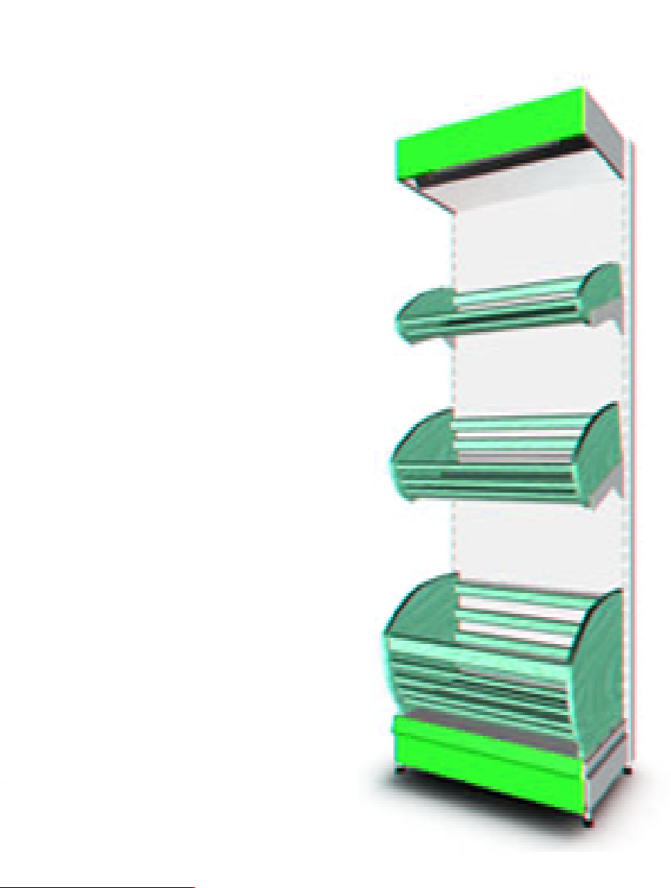 | Хлебный стеллаж | МЕТА 5.0 | Пристенный с фризом 1000 х 500 х 1880, с хлебными полками: 75 х 500 х 995 - 1шт., 195 х 500 х 995 - 1шт., 500 х 500 х 995 - 1шт, без цоколя |  |  | 5667

 |  | МЕТА 5.0

 | Хлебный стеллаж | МЕТА 5.0 | Пристенный с фризом 1000 х 500 х 2280 с хлебными полками: 75 х 500 х 995 - 1шт., 195 х 500 х 995 - 1шт., 500 х 500 х 995 - 1шт без цоколя |  |  | 5884

 |  | МЕТА 5.0

Комплектация стеллажа
№ | Комплектующие |  | Цена | № | Комплектующие | Цена
1 | Стойка 1480 гнутая |  | 346 | 73 | Рейка 1200 гнутая | 102
2 | Стойка 1880 гнутая |  | 407 | 74 | Рейка 1600 гнутая | 136
3 | Стойка 2280 гнутая |  | 462 | 75 | Рейка 2000 гнутая | 171
4 | Основа 700 |  | 380 | 76 | Цоколь наружный угол 300 | 65
5 | Основа 600 |  | 349 | 77 | Цоколь наружный угол 400 | 77
6 | Основа 500 |  | 311 | 78 | Цоколь наружный угол 500 | 87
7 | Основа 400 |  | 303 | 79 | Цоколь наружный угол 600 | 98
8 | Основа 300 |  | 230 | 80 | Задн. Стенка наружный угол 150 | 33
9 | Кронштейн 500 |  | 70 | 81 | Задн. Стенка наружный угол 400 | 88
10 | кронштейн Н 400 |  | 35 | 82 | Задн. Стенка перфорир. Наружный угол 400 | 119
11 | кронштейн Н 300 |  | 28 | 83 | Фасад фриза наружный угол 400 | 87
12 | Полка 700х1000 |  | 370 | 84 | Фасад фриза наружный угол 500 | 98
13 | Полка 600х1000 |  | 340 | 85 | Фасад фриза наружный угол 600 | 110
14 | Полка 500х1000 |  | 250 | 86 | Полка хлебная дерев.с плетением 995*500*75 | 894
15 | Полка 400х1000 |  | 205 | 87 | Полка хлебная дерев.с плетением 995*500*195 | 938
16 | Полка 300х1000 |  | 168 | 88 | Полка хлебная базовая с плетен.и поддоном 995*500*500 | 1841
17 | Полка 600х600 |  | 311 | 89 | Кронштейн ДСП 400мм (пара) | 198
18 | Полка 500х600 |  | 186
19 | Полка 400х600 |  | 156
20 | Полка 300х600 |  | 122
21 | Полка 600х1200 |  | 402
22 | Полка 500х1200 |  | 331
23 | Полка 400х1200 |  | 266
24 | Полка 300х1200 |  | 220
25 | Задн. Стенка 400х1000 |  | 187
26 | Задн. Стенка 150х1000 |  | 85
27 | Задн. Стенка 400х600 |  | 150
28 | Задн. Стенка 150х600 |  | 60
29 | Задн. Стенка 400х1200 |  | 244
30 | Задн. Стенка 150х1200 |  | 11
31 | Крышка декор. пристен 1000 |  | 56
32 | Крышка декор. пристен 600 |  | 33
33 | Крышка декор. пристен 1200 |  | 66
34 | Крышка декор. островн 1000 |  | 62
35 | Крышка декор. островн 600 |  | 37
36 | Крышка декор. островн 1200 |  | 73
37 | Задн. Стенка перфор. 400х600 |  | 171
38 | Задн. Стенка перфор. 400х1000 |  | 257
39 | Задн. Стенка перфор. 400х1200 |  | 338
40 | Задн. Стенка внутр угол 150х1000 |  | 93
41 | Задн. Стенка внутр угол 400х1000 |  | 205
42 | Задн. Стенка внутр угол перфор. 400х1000 |  | 285
43 | Цоколь 600 |  | 56
44 | Цоколь 1000 |  | 77
45 | Цоколь 1200 |  | 101
46 | Цоколь внутренний угол 300 |  | 52
47 | Цоколь внутренний угол 400 |  | 37
48 | Цоколь внутренний угол 500 |  | 25
49 | Цоколь внутренний угол 600 |  | 13
50 | Фасад фриза 600 |  | 53
51 | Фасад фриза 1000 |  | 92
52 | Фасад фриза 1200 |  | 110
53 | Фасад фриза внутренний угол 400 |  | 37
54 | Фасад фриза внутренний угол 500 |  | 25
55 | Фасад фриза внутренний угол 600 |  | 12
56 | Крыша фриза 500х600 |  | 237
57 | Крыша фриза 500х1000 |  | 258
58 | Крыша фриза 500х1200 |  | 305
59 | Крыша фриза 600х600 |  | 310
60 | Крыша фриза 600х1000 |  | 335
61 | Крыша фриза 600х1200 |  | 282
62 | Кронштейн фриза 400 (пара) |  | 101
63 | Кронштейн фриза 500 (пара) |  | 129
64 | Кронштейн фриза 600 (пара) |  | 163
65 | Полка внутренний угол 600 |  | 514
66 | Полка внутренний угол 500 |  | 224
67 | Полка внутренний угол 400 |  | 187
68 | Полка внутренний угол 300 |  | 150
69 | Полка наружный угол 300 |  | 304
70 | Полка наружный угол 400 |  | 395
71 | Полка наружный угол 500 |  | 435
72 | Полка наружный угол 600 |  | 1,780

Кассовые боксы
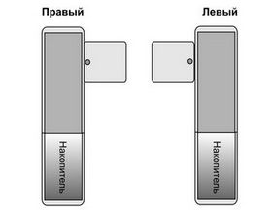
 | Наименование | Модель | Размер/цена

Кассовые боксы без транспортера
Кассовый бокс серии Эконом используется для не больших магазинов самообслуживания площадью до 500 кв.м.
 |  |  | 100 | 120 | 140 | 160
 | Эконом | Стандарт | 8800 | 9900 | 11,000 | 12100
 |  | Стандарт, лен* | 10860 | 11960 | 13,060 | 14060 |  | * Рабочая поверхность из текстурированной нержавеющей стали тип «лен».
 |  | Тандем | 17600 | 19800 | 22,000 | 24200
 |  | Тандем, лен* | 21725 | 23925 | 26,125 | 28325 |  | * Рабочая поверхность из текстурированной нержавеющей стали тип «лен».
 |  | АЛКО** | 13200 | 14300 | 15,400 | 16500 |  | ** Ширина рабочей поверхности 500 мм.
Данная модель кассового бокса предназначена для использования в магазинах самообслуживания площадью до 500 кв.м.
 |  |  | 140 | 160 | 180 | 200
 | Оптимум | Стандарт | 14960 | 17325 | 19,800 | 24365
 |  | Стандарт, лен* | 17325 | 19800 | 22,330 | 26900 |  | * Рабочая поверхность из текстурированной нержавеющей стали тип «лен».
 |  | Тандем | 29920 | 34650 | 39,600 | 48730
 |  | Тандем, лен* | 34650 | 39600 | 44,660 | 53790 |  | * Рабочая поверхность из текстурированной нержавеющей стали тип «лен».
 |  | АЛКО | 19965 | 21230 | 24,400 | 30490
 |  | Стандарт, Л*** | 18100 | 20630 | 23,100 | 28160 |  | *** Без накопителя
 |  | Стандарт, Л, лен*** | 20630 | 23100 | 26,400 | 31460 |  | *** Без накопителя
Кассовые боксы серии Арго используются в магазинах самообслуживания площадью как до 500 кв.м. так и в магазинах имеющих большую площадь. Данная серия кассовых боксов разработана по мировым стандартам с учетом эргономики рабочего места кассира.
 |  |  | 180 | 200 | 220 | 250
 | Арго | Стандарт | 23595 | 29700 | 30,800 | 35530
 |  | Стандарт, лен* | 25960 | 32230 | 34,100 | 38720 |  | * Рабочая поверхность из текстурированной нержавеющей стали тип «лен».
 |  | Стандарт S2** | 28050 | 33330 | 35,090 | 37620 |  | ** Ширина рабочей поверхности 500 мм.
 |  | Стандарт S2**, лён* | 30690 | 35860 | 38,390 | 40920 |  | * Рабочая поверхность из текстурированной нержавеющей стали тип «лен»., ** Ширина рабочей поверхности 500 мм.
Серия кассовых боксов «Прометей» предназначена для использования в магазинах самообслуживания площадью до 500 кв.м.
 |  |  | 140 | 160 | 180 | 200
 | Прометей | Стандарт | 17160 | 19525 | 22,000 | 26565
 |  | Стандарт, лен* | 19525 | 22000 | 24,530 | 29095 |  | * Рабочая поверхность из текстурированной нержавеющей стали тип «лен».
 |  | Тандем | 33220 | 37950 | 42,900 | 52030
 |  | Тандем, лен* | 36850 | 40700 | 46,860 | 55990
 |  | АЛКО** | 20295 | 22825 | 25,300 | 30360 |  | ** Прорезиненная поверхность.
 |  | Стандарт, S, лен*** | 22825 | 25300 | 28,600 | 33660 |  | *** Ширина рабочей поверхности 500 мм.
Данная модель кассового бокса предназначена для небольших магазинов самообслуживания, а так же для установки в условиях ограниченной площади кассовой зоны.
 |  |  | Без порта под ящик |  | С портом под ящик
 | Компакт | Стандарт | 20790 |  | 22,550

 |  | Стандарт, лен* | 22550 |  | 24,200 |  |  | * Рабочая поверхность из текстурированной нержавеющей стали тип «лен».
 |  |  |  |  |  |  |  | Имеет один типоразмер 1000*1080 мм.

Кассовые боксы с транспортером
Модельный ряд кассовых боксов серии «Одиссей» имеет транспортёр, позволяющий ускорить процессы выкладки товара, расчёта и упаковки. Данная модель кассового бокса предназначена для использования в магазинах самообслуживания площадью свыше 300 кв.м.
 |  |  | 180 | 200 | 220 | 250 | 300* | 330* | 350* | * Три тумбы.
 | Одиссей | 60*40 | 55000 | 55900 | 58200 | - | - | - | -
 |  | 90*40 | 55500 | 56650 | 59125 | 61550 | 65945 | 68530 | -
 |  | 120*40 | - | - | 60060 | 62700 | 66660 | 69300 | 71830
 |  | 150*40 | - | - | - | 64020 | 67650 | 70510 | 72930
 |  | 180*40 | - | - | - | - | 74415 | 71670 | 74525
 |  | 60*50 | 58190 | 60775 | 63525 | - | - | - | -
 |  | 90*50 | 59400 | 61930 | 64515 | 67265 | 72215 | 74965 | -
 |  | 120*50 | - | - | 65890 | 68200 | 73150 | 76120 | 86790
 |  | 150*50 | - | - | - | 69520 | 74140 | 77550 | 87780
 |  | 180*50 | - | - | - | - | 75130 | 78430 | 89100
Модельный ряд кассовых боксов серии Карат имеет транспортер, позволяющий ускорить процессы выкладки товара, расчета и упаковки. Данная модель кассового бокса предназначена для использования в магазинах самообслуживания площадью свыше 300 кв.м. и разработана по мировым стандартам с учетом эргономики рабочего места кассира.
 |  |  | 180 | 200 | 220 | 250 | 300* | 330* | 350* | * Три тумбы.
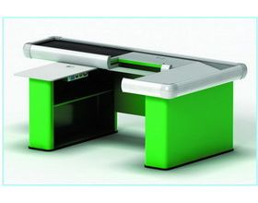 | Карат | 60*40 | 57640 | 60060 | 61930 | - | - | - | -
 |  | 90*40 | 58410 | 60940 | 62425 | 64845 | 69245 | - | -
 |  | 120*40 | - | - | 63250 | 65890 | 70125 | 82500 | 85800
 |  | 150*40 | - | - | - | 66825 | 70950 | 84040 | 87450
 |  | 180*40 | - | - | - | - | 72050 | 85800 | 89100
 |  | 60*50 | 65230 | 67650 | 69960 | - | - | - | -
 |  | 90*50 | 66000 | 68145 | 70840 | 73260 | 78430 | - | -
 |  | 120*50 | - | - | 71830 | 77330 | 79530 | 90640 | 94050
 |  | 150*50 | - | - | - | 80850 | 83050 | 92290 | 95700
 |  | 180*50 | - | - | - | - | 82060 | 93390 | 97350
Кассовый бокс ГЕЛИОС - используется в магазинах средних и крупных форматов как одинарный кассовый бокс с транспортером и посадкой фронт-фейс. Позволяет осуществлять более удобную выкладку товара сразу несколькими покупателями. Имеет отсеки для продукции (например бутылированная вода емкостью 5 литров).
 |  |  | 250 | 300 | 330 | 350 | 370 | Указана стоимость кассового бокса с узким накопителем.
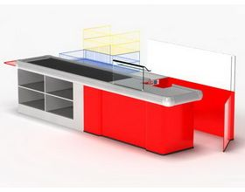 | Гелиос | 60*40 | 61270 | 62040 | 62900 | - | -
 |  | 90*40 | 62900 | 63640 | 64430 | 66000 | 67540
 |  | 120*40 | - | - | 67540 | 69140 | 70700
 |  | 150*40 | - | - | 70700 | 72270 | 73860
 |  | 180*40 | - | - | 72270 | 72460 | 78550
 |  | 60*50 | 77000 | 77770 | 78540 | - | -
 |  | 90*50 | 78540 | 79400 | 80140 | 81700 | 83270
 |  | 120*50 | - | - | 83270 | 84850 | 86427
 |  | 150*50 | - | - | 86430 | 88000 | 89540
 |  | 180*50 | - | - | 88000 | 91140 | 94270
Кассовый бокс «Нептун» предназначен для использования в супер – и гипермаркетах. Позволяет удобно производить выкладку товара и расчётные операции.
 |  |  | 250 | 300* | 330* | 350* | 370* | * Три тумбы.
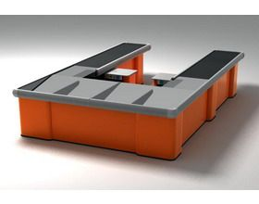 | Нептун** | 60*40 | 70290 | 73150 |  |  |  | **Цена указана за ½ бокса ТВИН. Без полок под рабочей поверхностью транспортера.
 |  | 90*40 | 71390 | 73425 | 82500 | 85800 | 88000
 |  | 120*40 | 72400 | 76450 | 84040 | 87450 | 93500
 |  | 150*40 |  | 79750 | 85800 | 89100 | 99000
 |  | 180*40 |  |  | 89100 | 92400 | 95700
 |  | 60*50 | 75790 | 89650
 |  | 90*50 | 76890 | 80025 | 88000 | 90200 | 93500
 |  | 120*50 | 77825 | 81950 | 89540 | 92950 | 99000
 |  | 150*50 |  | 85250 | 91300 | 94600 | 104500
 |  | 180*50 |  |  | 94600 | 97900 | 101200
Расположение Кассовых боксов

Сетчатые изделия
Прикассовые стойки
 | Стойка прикассовая Рк1с 550*400*1900мм | Количество | Цена за комплект
 | Каркас -сетка 550*1875 Рк12с | 1 | 3041
 | Корзина 525*282 Рк12с | 4
 | осн. С регулир. Опор. 550*400 Рк1с | 1
 | Крючок ЕВРО для сетки 250мм | 12

 | Стойка прикассовая Рк2с 550*600*1900мм | Количество | Цена за комплект
 | Каркас -сетка 550*1875 Рк12с | 1 | 4103
 | Корзина 525*282 Рк12с | 8
 | осн. С регулир. Опор. 550*600 Рк2с | 1
 | Крючок ЕВРО для сетки 250мм | 24

 | Стойка прикассовая Сб400 | Количество | Цена за комплект
 | Сб 400 сетчатый модуль верхний с фурнитурой | 1 | 2348
 | Сб 400 сетчатый модуль нижний | 1
 | Сб 400 основание с фурнитурой | 1

 | Стойка прикассовая Сб600 | Количество | Цена за комплект
 | Сб 600 сетчатый модуль верхний с фурнитурой | 1 | 3025
 | Сб 600 сетчатый модуль нижний | 1
 | Сб 600 основание с фурнитурой | 1

 | Стойка прикассовая ТС 357 (585*430*1700мм) габарит корзины (585*220*150мм) | Количество | Цена за комплект
 | Стойка прикассовая, 6 корзин, ТС 357 | 1 | 2261

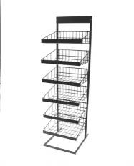 | Стойка прикассовая ТС 356 (440*580*1700мм) габарит корзины (440*365*150мм) | Количество | Цена за комплект
 | Стойка прикассовая, 6 корзин, ТС 356 | 1 | 2261

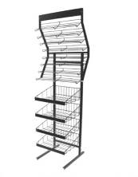 | Стойка прикассовая ТС 358 (640*580*1920мм) | Количество | Цена за комплект
 | Стойка прикассовая ТС 358 | 1 | 3781

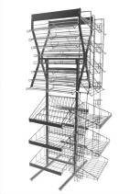 | Стойка прикассовая ТС 359 (800*740*1920мм) | Количество | Цена за комплект
 | Стойка прикассовая ТС 359 | 1 | 6199

 | Стойка для печатной продукции
 | Стойка для прайсов на 32 кормана А4 формата | Количество | Цена за комплект
 | Крепление для полос с фурнитурой, Ф-А4 СБ1кв | 1 | 2341
 | Крепление для полос с фурнитурой, Ф-А4 СБ1кн | 2
 | Штатив-основа СотСбСг 1 | 1
 | Полоса 8 карманов,Ф-А4 Сб3 | 4

 | Стойка для прайсов на 60 кормана А5 формата | Количество | Цена за комплект
 | Крепление для полос с фурнитурой, Ф-А5 Сот1кв | 1 | 2694
 | Крепление для полос с фурнитурой, Ф-А5 Сот1кн | 2
 | Штатив-основа СотСбСг 1 | 1
 | Полоса 10 корманов Ф-А5 Сот3 | 6

 | Стойка для газет на 32 кормана А3 формата | Количество | Цена за комплект
 | Крепление для полос с фурнитурой, Ф-А3 Сг1кв | 1 | 4112
 | Крепление для полос с фурнитурой, Ф-А3 Сг1кн | 2
 | Штатив-основа СотСбСг 1 | 1
 | Полоса 8 карманов,Ф-А3 Сг3 | 4

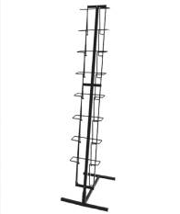 | Стойка для прайсов одинарная А4 формата на 8 корманов | Количество | Цена за комплект
 | Полоса 8 карманов,Ф-А4 Сб3 | 1 | 796
 | Штатив СотСбСг21 | 1
 | Основание с фурнитурой СотСбСг22 | 1

 | Стойка для открыток одинарная А5 формата на 10 корманов | Количество | Цена за комплект
 | Полоса 10 корманов Ф-А5 Сот3 | 1 | 738
 | Штатив СотСбСг21 | 1
 | Основание с фурнитурой СотСбСг22 | 1

 | Стойка для прайсов одинарная А3 формата на 8 корманов | Количество | Цена за комплект
 | Полоса 8 карманов,Ф-А3 Сг3 | 1 | 1221
 | Штатив СотСбСг21 | 1
 | Основание с фурнитурой СотСбСг22 | 1

 | Стойка настольная на 16 корманов А4 формата | Количество | Цена за комплект
 | Штатив СотСбСг1с | 1 | 1951
 | Крепление для полос с фурнитурой, Ф-А4 СБ1кн | 2
 | Полоса 4 кармана Ф-А4 Сб3с | 4

 | Стойка настольная на 30 корманов А5 формата | Количество | Цена за комплект
 | Штатив СотСбСг1с | 1 | 2462
 | Крепление для полос с фурнитурой, Ф-А4 СБ1кн | 2
 | Полоса 5 корманов Ф-А5 Сот4с | 6

 | Корзины-накопители
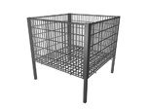 | КР1 корзина для распр. 750*750*750 разборная | Количество | Цена за комплект
 | КР1 корзина для распр. 750*750*750 разборная | 1 | 3761

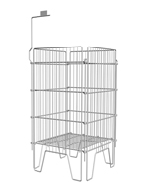 | Накопитель 410*410*780 П1 | Количество | Цена за комплект
 | Накопитель 410*410*780 П1 | 1 | 2102

 | Накопитель 610*410*780 П2 | Количество | Цена за комплект
 | Накопитель 610*410*780 П2 | 1 | 2262

 | Корзины складные КС | Количество | Цена за комплект
 | Корзина складная Кс 600*440*190 мм. | 1 | 3367
 | Корзина складная Кс 600*550*370 мм. | 3
 | Основание Кс 600*550*100 мм. | 1
 | Корзина складная Кс 900*440*190 мм. | 1 | 4051
 | Корзина складная Кс 900*550*370 мм. | 3
 | Основание Кс 900*550*100 мм. | 1
 | Накопитель Н1 880*660*960 мм. | Количество | Цена за комплект
 | Накопитель Н1 880*660*960 мм. | 1 | 1890

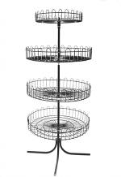 | Стойка с круглыми корзинами универсальная (Ромашка) | Количество | Цена за комплект
 | Стойка с круглыми корзинами (4 корзины) Ср1 | 1 | 4960

 | Стойка с круглыми корзинами универсальная (Ромашка) | Количество | Цена за комплект
 | Стойка с круглыми корзинами (2 корзины) Ср2 | 1 | 2560

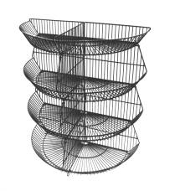 | Горка из полукруглых корзин 1200*600*1500 4 корзины КошГк2 | Количество | Цена за комплект
 | Горка из полукруглых корзин 1200*600*1500 4 корзины КошГк2 | 1 | 5180

 | Стойки для других видов продукции
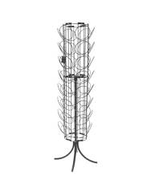 | Стойка для спортивных шапок напольная СШ2 напольная | Количество | Цена за комплект
 | Стойка для спортивных шапок напольная СШ2 | 1 | 3990

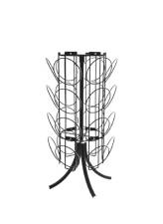 | Стойка для спортивных шапок напольная СШ3 настольная | Количество | Цена за комплект
 | Стойка для спортивных шапок напольная СШ3 | 1 | 1960

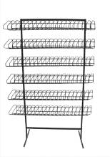 | Стойка универсальная (для книг-дисков) Су-1 | Количество | Цена за комплект
 | Стойка универсальная с косыми полками (для книг-дисков) Су-1 | 1 | 3500

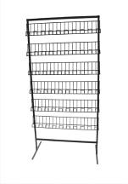 | Стойка универсальная (для книг-дисков) Су-2 | Количество | Цена за комплект
 | Стойка универсальная с прямыми полками (для книг-дисков) Су-2 | 1 | 3470

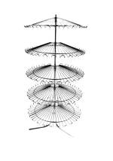 | Стойка круговая (для обуви) Со | Количество | Цена за комплект
 | Стойка круговая (для обуви) Со | 1 | 4480

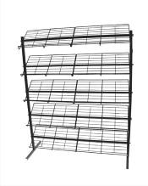 | Стойка на 6 полок L-1200 (для обуви) Со-1 | Количество | Цена за комплект
 | Стойка на 6 полок L-1200 (для обуви) Со-1 | 1 | 3560

 | Стойка складная с эеркалом (для очков) Соч-1 | Количество | Цена за комплект
 | Стойка складная с эеркалом (для очков) Соч-1 | 1 | 4000

 | Стойка (для книг) А-45 | Количество | Цена за комплект
 | Стойка (для книг) А-45 | 1 | 4040

 | Сетки торговые
 | Сетки | Количество | Цена за комплект
 | Сетка торг. 1500*600 яч.50*50, С1 | 1 | 893
 | Сетка торг. 1500*800 яч.50*50, С2 | 1 | 1062
 | Сетка торг. 2000*600 яч.50*50, С3 | 1 | 1205
 | Сетка торг. 2000*800 яч.50*50, С4 | 1 | 1360

Торговая мебель
Мета
Описание изделия | Габаритные размеры (мм) длина,ширина,высота | Цена, руб. категория "С" |  | Наименование изделия | Габаритные размеры (мм) длина,ширина,высота | Цена, руб. категория "С"
Прилавок рабочий, с подсумником | 1050х600х900 | 3831 |  | Витрина демонстрацион-ная, две полки — стекло | 1050х600х1650 | 4052
Прилавок демонстрацион-ный | 1050х600х900 | 2476 |  | Витрина демонстрацион-ная, пять полок — стекло | 600х400х2100 | 4727
Прилавок демонстрацион-ный, с одной стеклянной полкой | 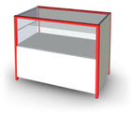 1050х600х900 | 2608 |  | Витрина демонстрацион-ная с фризом, пять полок — стекло | 1050х400х2100 | 6548
Прилавок демонстрацион-ный, две стеклянные полки | 1050х600х900 | 2701 |  | Витрина демонстрацион-ная с фризом, три полки — стекло | 1050х400х2100 | 6146
Прилавок рабочий | 500х600х900 | 2489 |  | Витрина демонстрацион-ная с фризом, четыре полки — стекло | 1050х400х2100 | 4143
Прилавок угловой рабочий | 900х600х900 | 4206 |  | Витрина демонстрацион-ная с фризом, три полки — стекло | 1050х400х2100 | 5383
Прилавок рабочий | 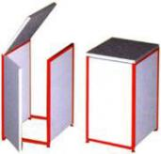 600х600х900 | 2605 |  | Витрина демонстрацион-ная с фризом, четыре полки — стекло | 1050х400х2100 | 5919
Дверь-проход | 500х600х900 | 1766 |  | Витрина демонстрацион-ная с фризом, угловая | 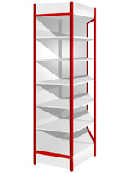 1050х400х2100 | 3344
Прилавок рабочий угловой | 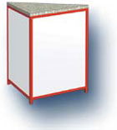 600х600х900 | 1981 |  | Витрина демонстрацион-ная с фризом, угловая, четыре полки — стекло | 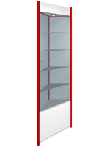 400х400х2100 | 2489
Витрина стеклянная,с распашной дверкой,верхние и нижние топы ДСП 22мм | 440х370х1650 | 1942 | .
Прилавок стеклянный,с дверками, крыша-стекло, нижний топ 22мм ДСП | 850x370x915 | 1957
Прилавок стеклянный,с дверками,верхний и нижний топ 22мм ДСП | 1257x370x915 | 3048
Витрина стеклянная,с распашными дверками,,верхние и нижние топы ДСП 22мм | 850х370х1650 | 2931
Прилавок стеклянный,с дверками, нижний топ 22мм ДСП | 850x370x915 | 2404
Опора |  | 92
Опора |  | 66

Нейтральное оборудование
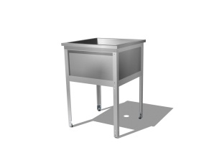
Фото товара: | Нейтральное оборудование | Внешние габариты: | Внешние габариты с бортом: | Мелкий опт (от 50 000 руб.) | Розница
Ванна моечная серии "Эконом". Моечное отделение сварное изготовлено из нержавеющей стали, каркас разборный на уголке с дополнительными гибами, окрашен полимерно-порошковой краской. Регулируемые по высоте полиамидные опоры для компенсации неровностей пола. Толщина металла мойки-0,6. мм.; каркас.-1,5 мм.
 | 500х500х860 гл.300. Моечное отделение: 430х430х300 | 500х500х860 | 500х600х860 | 2135 | 2287
 | 500х500х860 2-х секционная гл.300. Моечное отделение: 430х430х300 | 930х500х860 | 930х600х860 | 3985 | 4269
 | 500х500х860 3-х секционная гл.300. Моечное отделение: 430х430х300 | 1360х500х860 | 1360х600х860 | 6404 | 6861
 | 600х600х860 гл.300. Моечное отделение: 530х530х300 | 600х600х860 | 600х700х860 | 3131 | 3354
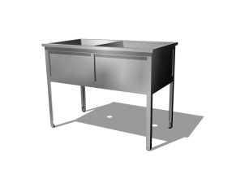
 | 600х600х860 2-х секционная гл.300. Моечное отделение: 530х530х300 | 1130х600х860 | 1130х700х860 | 5692 | 6099
 | 600х600х860 3-х секционная гл.300. Моечное отделение: 530х530х300 | 1660х600х860 | 1660х700х860 | 8539 | 9149
 | 700х700х860 гл.350. Моечное отделение: 630х630х350 | 700х700х860 | 700х800х860 | 4034 | 4322
 | 700х700х860 2-х секционная гл.350. Моечное отделение: 630х630х350 | 1330х700х860 | 1330х800х860 | 8068 | 8645
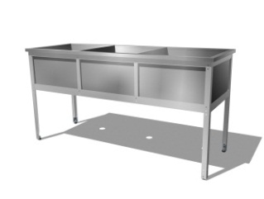
 | 700х700х860 3-х секционная гл.350. Моечное отделение: 630х630х350 | 1960х700х860 | 1960х800х860 | 11975 | 12830
 | 800х800х860 гл.350. Моечное отделение: 730х730х350 | 800х800х860 | 800х900х860 | 4355 | 4666
 | 800х800х860 2-х секционная гл.350. Моечное отделение: 730х730х350 | 1530х800х860 | 1530х900х860 | 8709 | 9331
 | 800х800х860 3-х секционная гл.350. Моечное отделение: 730х730х350 | 2260х800х860 | 2260х900х860 | 13064 | 13997
 | Отверстие для смесителя, борт |  |  | 449 | 482


Ванна моечная серии "Бизнес". Моечное отделение сварное изготовлено из нержавеющей стали, каркас разборный на уголке с дополнительными гибами, выполнен из оцинкованной стали. Регулируемые по высоте полиамидные опоры для компенсации неровностей пола. Толщина металла мойки-0,6. мм.; каркас.--1,5 мм.
 | 500х500х860 гл.300. Моечное отделение: 430х430х300 | 500х500х860 | 500х600х860 | 2135 | 2287
 | 500х500х860 2-х секционная гл.300. Моечное отделение: 430х430х300 | 930х500х860 | 930х600х860 | 3985 | 4269
 | 500х500х860 3-х секционная гл.300. Моечное отделение: 430х430х300 | 1360х500х860 | 1360х600х860 | 6404 | 6861
 | 600х600х860 гл.300. Моечное отделение: 530х530х300 | 600х600х860 | 600х700х860 | 3131 | 3354
 | 600х600х860 2-х секционная гл.300. Моечное отделение: 530х530х300 | 1130х600х860 | 1130х700х860 | 5692 | 6099
 | 600х600х860 3-х секционная гл.300. Моечное отделение: 530х530х300 | 1660х600х860 | 1660х700х860 | 8539 | 9149
 | 700х700х860 гл.350. Моечное отделение: 630х630х300 | 700х700х860 | 700х800х860 | 4034 | 4322
 | 700х700х860 2-х секционная гл.350. Моечное отделение: 630х630х350 | 1330х700х860 | 1330х800х860 | 8068 | 8645
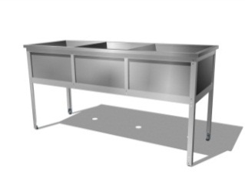
 | 700х700х860 3-х секционная гл.350. Моечное отделение: 630х630х350 | 1960х700х860 | 1960х800х860 | 11975 | 12830
 | 800х800х860 гл.350. Моечное отделение: 730х730х350 | 800х800х860 | 800х900х860 | 4355 | 4666
 | 800х800х860 2-х секционная гл.350. Моечное отделение: 730х730х350 | 1530х800х860 | 1530х900х860 | 8709 | 9331
 | 800х800х860 3-х секционная гл.350. Моечное отделение: 730х730х350 | 2260х800х860 | 2260х900х860 | 13064 | 13997
 | Отверстие для смесителя, борт |  |  | 449 | 482

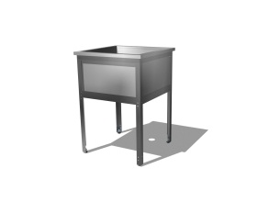
Ванна моечная серии " Профи". Моечное отделение сварное изготовлено из нержавеющей стали, каркас разборный на уголке с дополнительными гибами, выполнен из нержавеюшей стали. Регулируемые по высоте полиамидные опоры для компенсации неровностей пола. Толщина металла мойки-0,6. мм.; каркас.--1,5 мм.
 | 500х500х860 гл.300. Моечное отделение: 430х430х300 | 500х500х860 | 500х600х860 | 3735 | 4001
 | 500х500х860 2-х секционная гл.300. Моечное отделение: 430х430х300 | 930х500х860 | 930х600х860 | 6760 | 7243
 | 500х500х860 3-х секционная гл.300. Моечное отделение: 430х430х300 | 1360х500х860 | 1360х600х860 | 8539 | 9149
 | 600х600х860 гл.300. Моечное отделение: 530х530х300 | 600х600х860 | 600х700х860 | 4466 | 4785
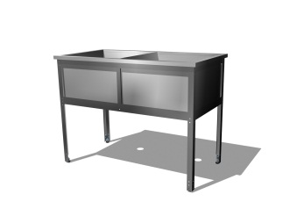
 | 600х600х860 2-х секционная гл.300. Моечное отделение: 530х530х300 | 1130х600х860 | 1130х700х860 | 8933 | 9571
 | 600х600х860 3-х секционная гл.300. Моечное отделение: 530х530х300 | 1660х600х860 | 1660х700х860 | 13398 | 14355
 | 700х700х860 гл.350. Моечное отделение: 630х630х300 | 700х700х860 | 700х800х860 | 5423 | 5810
 | 700х700х860 2-х секционная гл.350. Моечное отделение: 630х630х350 | 1330х700х860 | 1330х800х860 | 10849 | 11623
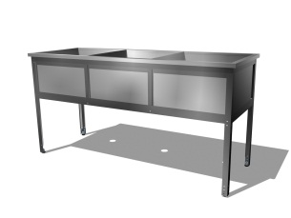
 | 700х700х860 3-х секционная гл.350. Моечное отделение: 630х630х350 | 1960х700х860 | 1960х800х860 | 16273 | 17435
 | 800х800х860 гл.350. Моечное отделение: 730х730х350 | 800х800х860 | 800х900х860 | 6157 | 6597
 | 800х800х860 2-х секционная гл.350. Моечное отделение: 730х730х350 | 1530х800х860 | 1530х900х860 | 12314 | 13193
 | 800х800х860 3-х секционная гл.350. Моечное отделение: 730х730х350 | 2260х800х860 | 2260х900х860 | 18470 | 19790
 | Отверстие для смесителя, борт |  |  | 449 | 482

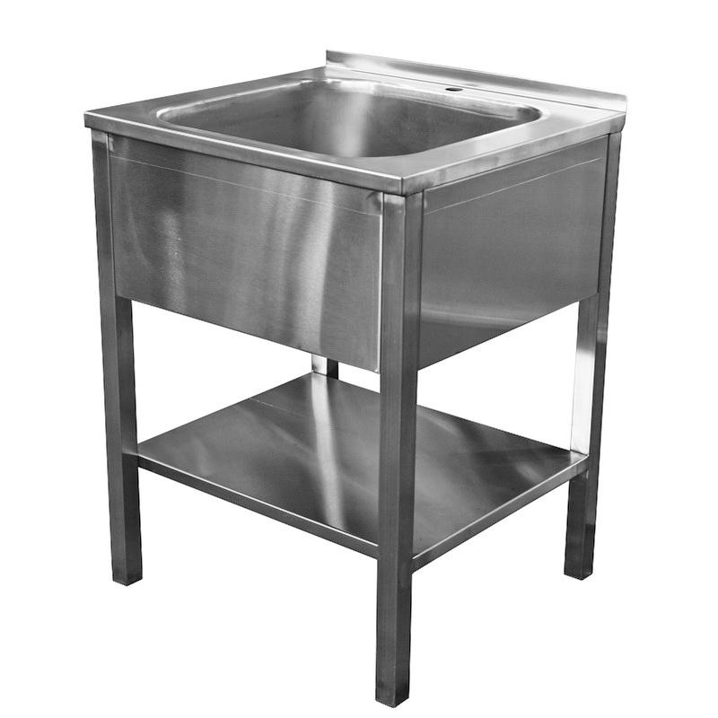
Ванна моечная серии " Профи". Моечное отделение цельнотянутое изготовлено из нержавеющей стали, каркас сварной на трубе 40х40, выполнен из нержавеюшей стали. Регулируемые по высоте полиамидные опоры для компенсации неровностей пола. Можно укомплектовать сплошной полкой нерж. (за дополнительную плату). Толщина металла мойки- 1 мм.;
 | 500х500х860 1-секц. мойка 400х400 гл. 300 |  |  | 8389 | 8988
 | 950х500х860 2-х секц. мойка 400х400 гл. 300 |  |  | 13482 | 14445
 | 1400х500х860 3-х секц. мойка 400х400 гл. 300 |  |  | 21721 | 23273
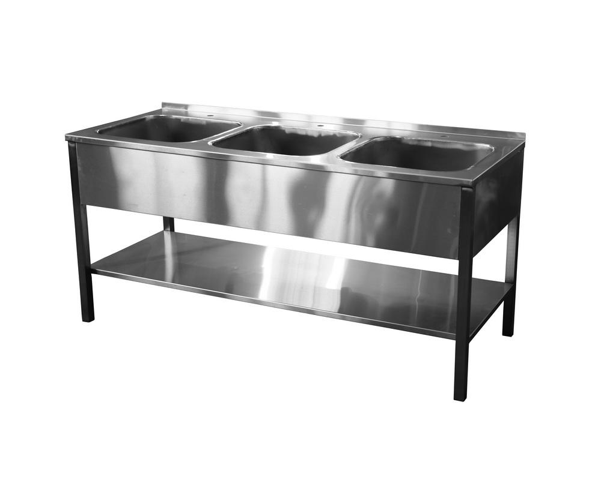
 | 600х600х860 1-секц. мойка 500х500 гл. 300 |  |  | 9737 | 10433
 | 1150х600х860 2-х секц. мойка 500х500 гл. 300 |  |  | 16478 | 17655
 | 1700х600х860 3-х секц. мойка 500х500 гл. 300 |  |  | 25466 | 27285
 | Отверстие для смесителя, борт |  |  | 449 | 482

Рукомойники консольные. Изготовлены из нержавеющей стали. Предназначен для крепления на стене, что позволяет регулировать его по удобной для персонала высоте.
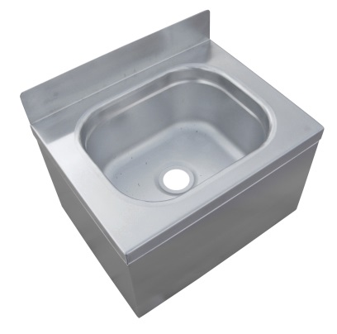 | 400Х400Х230 |  |  | 2696 | 2889
 | 500Х500Х230 |  |  | 2966 | 3178

Подтоварники ( на трубе). Столешница нерж. Каркас сварной на трубе 25х25, выполнен из нержавеюшей стали. Варианты столешниц: сплошная или решетка. Регулируемые по высоте полиамидные опоры для компенсации неровностей пола. Нагрузка до300 кг.
 | полн. нержавейка, столеш.сплошная 600х600х300 |  |  | 2839 | 3041
 | полн. нержавейка, столеш.сплошная 800х600х300 |  |  | 3883 | 4160
 | полн. нержавейка, столеш.сплошная 1000х600х300 |  |  | 4247 | 4550
 | полн. нержавейка, столеш.сплошная 1200х600х300 |  |  | 5739 | 6149
 | полн. нержавейка, столеш.сплошная 1500х600х300 |  |  | 6674 | 7150

 | полн. нержавейка, столеш.решетка 600х600х300 |  |  | 2791 | 2990
 | полн. нержавейка, столеш.решетка 800х600х300 |  |  | 3397 | 3640
 | полн. нержавейка, столеш.решетка 1000х600х300 |  |  | 4004 | 4290
 | полн. нержавейка, столеш.решетка 1200х600х300 |  |  | 5206 | 5577
 | полн. нержавейка, столеш.решетка 1500х600х300 |  |  | 6007 | 6436

Фото товара: | Нейтральное оборудование |  |  | Мелкий опт (от 50 000 руб.) | Розница
Подтоварники ( на трубе). Столешница нерж. Каркас сварной на трубе 25х25, окрашен полимерно порошковой краской. Варианты столешниц: сплошная или решетка. Регулируемые по высоте полиамидные опоры для компенсации неровностей пола. Нагрузка до 300 кг.
 | столеш.сплош. нерж., каркас окрашеный 600х600х300 |  |  | 1335 | 1430
 | столеш.сплош. нерж., каркас окрашеный 800х600х300 |  |  | 1735 | 1859
 | столеш.сплош. нерж., каркас окрашеный 1000х600х300 |  |  | 2136 | 2289
 | столеш.сплош. нерж., каркас окрашеный 1200х600х300 |  |  | 2403 | 2574
 | столеш.сплош. нерж., каркас окрашеный 1500х600х300 |  |  | 2936 | 3146

 | столеш.рештка. нерж., каркас окрашеный 600х600х300 |  |  | 1201 | 1287
 | столеш.рештка. нерж., каркас окрашеный 800х600х300 |  |  | 1335 | 1430
 | столеш.рештка. нерж., каркас окрашеный 1000х600х300 |  |  | 1603 | 1717
 | столеш.рештка. нерж., каркас окрашеный 1200х600х300 |  |  | 2003 | 2146
 | столеш.рештка. нерж., каркас окрашеный 1500х600х300 |  |  | 2469 | 2645

Полка навесная открытая. Изготовлена из нержавеющей стали.
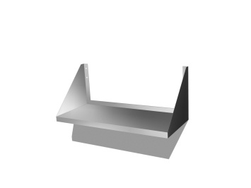 | 600х300х300 |  |  | 971 | 1040
 | 800х300х300 |  |  | 1213 | 1300
 | 1000х300х300 |  |  | 1456 | 1560
 | 1200х300х300 |  |  | 1820 | 1950
 | 1500х300х300 |  |  | 2800 | 3000

Полка сушка для посуды. Изготовлена из нержавеющей стали. Кассету возможно изготовить из нержавеющей, либо оцинк. стали.
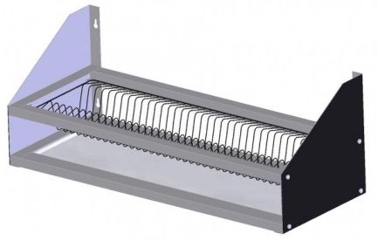 | 800х300 (кассета оцин.) |  |  | 1362 | 1460
 | 800х300 (кассета нерж.) |  |  | 1702 | 1824
 | 1000х300 (кассета нерж.) |  |  | 2043 | 2189
 | 1200х300 (кассета нерж.) |  |  | 2268 | 2430

Сушка для досок. Возможно изготовление из нержавейки, либо окрасить полимерно-порошковой краской.
 | 550х400х300 (с поддоном) нерж. |  |  | 3033 | 3250
 | 550х400х300 (с поддоном ) крашен. |  |  | 2184 | 2340

Полка технологическая навесная. Изготовлена из нержавеющей стали. Варианты дверей: двери распашные, двери купе.
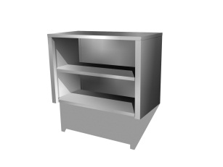 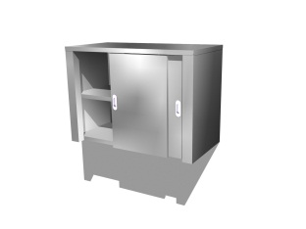 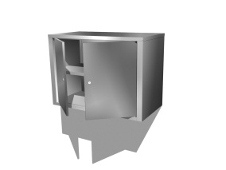 | 600х400х600 открытая |  |  | 4854 | 5200
 | 600х400х600 дверки |  |  | 6067 | 6500
 | 600х400х600 дверки купе |  |  | 7038 | 7540
 | 800х400х600 открытая |  |  | 5460 | 5850
 | 800х400х600 дверки |  |  | 7074 | 7579
 | 800х400х600 дверки купе |  |  | 8008 | 8580
 | 1000х400х600 открытая |  |  | 6067 | 6500
 | 1000х400х600 дверки |  |  | 8275 | 8866
 | 1000х400х600 дверки купе |  |  | 9076 | 9725
 | 1200х400х600 открытая |  |  | 7207 | 7722
 | 1200х400х600 дверки |  |  | 9210 | 9868
 | 1200х400х600 дверки купе |  |  | 10435 | 11180
 | 1500х400х600 открытая |  |  | 10011 | 10726
 | 1500х400х600 дверки |  |  | 13347 | 14301
 | 1500х400х600 дверки купе |  |  | 14682 | 15731

СТОЛ-ТУМБА дверь распашные (нержавеющая сталь 1полка ). Изготовлен из нержавеющей стали. Регулируемые по высоте полиамидные опоры для компенсации неровностей пола.
 | 1500х600х860 |  |  | 17161 | 18387
 | 1200х600х860 |  |  | 14758 | 15812
 | 1000х600х860 |  |  | 14041 | 15044
 | 1500х800х860 |  |  | 21355 | 22881
 | 1200х800х860 |  |  | 18686 | 20021
 | 1000х800х860 |  |  | 16017 | 17161
СТОЛ-ТУМБА дверь купе (нержавеющая сталь 1полка ). Изготовлен из нержавеющей стали. Регулируемые по высоте полиамидные опоры для компенсации неровностей пола.
 | 1500х600х860 |  |  | 18129 | 19424
 | 1200х600х860 |  |  | 17062 | 18281
 | 1000х600х860 |  |  | 15978 | 17119
 | 1500х800х860 |  |  | 22690 | 24311
 | 1200х800х860 |  |  | 21355 | 22881
 | 1000х800х860 |  |  | 18686 | 20021
 | Дополнительная полка или перегородка |  |  | 1603 | 1717
 | Ящик выдвижной в стол тумбу нерж. |  |  | 2003 | 2146
Стеллаж для посуды. Каркас разборный. Регулируемые по высоте полиамидные опоры для компенсации неровностей пола.
 | Стеллаж для сушки посуды (кассета оцинк , каркас оцинк., поддон нерж.)
 | 800х300х1800 4 полки + поддон для слива воды |  |  | 7415 | 7945
 | 800х300х1800 5 полки + поддон для слива воды |  |  | 9437 | 10112
 | 800х600х1800 4 полки + поддон для слива воды |  |  | 13482 | 14445
 | 800х600х1800 5 полки + поддон для слива воды |  |  | 16178 | 17334
 | Стеллаж для сушки посуды (полностью нержавеющая сталь)
 | 800х300х1800 4 полки + поддон для слива воды |  |  | 13590 | 14561
 | 800х300х1800 5 полки + поддон для слива воды |  |  | 16051 | 17198
 | 800х600х1800 4 полки + поддон для слива воды |  |  | 22690 | 24311
 | 800х600х1800 5 полки + поддон для слива воды |  |  | 24308 | 26044
Стеллаж производственный серии "Эконом". 4полки из нержавеющей стали. Каркас разборный на уголке, окрашен полимерно-порошковой краской. Регулируемые по высоте полиамидные опоры для компенсации неровностей пола. Толщина стали: полки - 0,8 мм, стойки-2 мм.. Нагрузка на полку до 120 кг.
 | 1000х300х1800 |  |  | 4344 | 4655
 | 1000х400х1800 |  |  | 5243 | 5618
 | 1000х500х1800 |  |  | 5842 | 6260
 | 1000х600х1800 |  |  | 7041 | 7544
 | 1200х300х1800 |  |  | 4644 | 4976
 | 1200х400х1800 |  |  | 5243 | 5618
 | 1200х500х1800 |  |  | 5842 | 6260
 | 1200х600х1800 |  |  | 7041 | 7544
 | полки с перфорацией +10%
Стеллаж производственный серии "Бизнес". 4 полки из нержавеющей стали. Каркас разборный на уголке, выполнен из оцинкованной стали. Регулируемые по высоте полиамидные опоры для компенсации неровностей пола. Толщина стали: полки - 0,8 мм, стойки-2 мм. Нагрузка на полку до 120 кг.
 | 1000х300х1800 |  |  | 4344 | 4655
 | 1000х400х1800 |  |  | 5243 | 5618
 | 1000х500х1800 |  |  | 5842 | 6260
 | 1000х600х1800 |  |  | 7041 | 7544
 | 1200х300х1800 |  |  | 4644 | 4976
 | 1200х400х1800 |  |  | 5243 | 5618
 | 1200х500х1800 |  |  | 5842 | 6260
 | 1200х600х1800 |  |  | 7041 | 7544
 | полки с перфорацией +10%
Стеллаж производственный серии "Профи". 4 полки из нержавеющей стали. Каркас разборный на уголке, выполнен из нержавеющей стали. Регулируемые по высоте полиамидные опоры для компенсации неровностей пола. Толщина стали: полки - 0,8 мм, стойки-2 мм. Нагрузка на полку до 120 кг.
 | 1000х300х1800 |  |  | 4644 | 4976
 | 1000х400х1800 |  |  | 5543 | 5939
 | 1000х500х1800 |  |  | 6142 | 6581
 | 1000х600х1800 |  |  | 7340 | 7865
 | 1200х300х1800 |  |  | 4943 | 5297
 | 1200х400х1800 |  |  | 5543 | 5939
 | 1200х500х1800 |  |  | 6142 | 6581
 | 1200х600х1800 |  |  | 7340 | 7865

Фото товара: | Нейтральное оборудование |  |  | Мелкий опт (от 50 000 руб.) | Розница
Стол производственный серии "Эконом". Столешница выполнена из нержавеющей стали, каркас разборный уголок, окрашен полимерно -порошковой краской. Подложка фанера 15 мм. Полка - сьёмный настил. Регулируемые по высоте полиамидные опоры для компенсации неровностей пола. Толщина стали: столешница-0,6 мм., каркас -1,5 мм.
 | 600х600х860 |  |  | 2427 | 2600
 | 800х600х860 |  |  | 2912 | 3120
 | 1000х600х860 |  |  | 2966 | 3178
 | 1000х700х860 |  |  | 3033 | 3250
 | 1000х800х860 |  |  | 3101 | 3322
 | 1150х600х860 |  |  | 3236 | 3467
 | 1150х800х860 |  |  | 3505 | 3756
 | 1200х600х860 |  |  | 3371 | 3611
 | 1200х700х860 |  |  | 3640 | 3900
 | 1200х800х860 |  |  | 3910 | 4189
 | 1500х600х860 |  |  | 4179 | 4478
 | 1500х700х860 |  |  | 4578 | 4905
 | 1500х800х860 |  |  | 4975 | 5330
 | 1800х600х860 |  |  | 6169 | 6609
 | 1800х700х860 |  |  | 6250 | 6696
 | 1800х800х860 |  |  | 6741 | 7223
 | Сплошная полка (окраш. Оцинковка.) |  |  | 0 | 0
 | Сплошная полка из нержавеющей стали 600х1200 |  |  | 1,213 | 1,300
 | Сплошная полка из нержавеющей стали 600х1500 |  |  | 1,753 | 1,878
 | Сплошная полка из нержавеющей стали 600х1800 |  |  | 2,292 | 2,456
 | Сплошная полка из нержавеющей стали 800х1200 |  |  | 1,483 | 1,589
 | Сплошная полка из нержавеющей стали 800х1500 |  |  | 2,022 | 2,167
 | Сплошная полка из нержавеющей стали 800х1800 |  |  | 2,562 | 2,745
 | Борт |  |  | 3% | 3%
 | Отверстие для отходов |  |  | 10% | 10%

Фото товара: | Нейтральное оборудование |  |  | Мелкий опт (от 50 000 руб.) | Розница
Стол производственный серии "Бизнес". Столешница выполнена из нержавеющей стали, каркас разборный на уголке, выполнен из оцинкованной стали. Подложка фанера 15 мм. Полка - съёмный настил. Регулируемые по высоте полиамидные опоры для компенсации неровностей пола. Толщина стали: столешница-0,6 мм., каркас -1,5 мм.
 | 600х600х860 |  |  | 2268 | 2430
 | 800х600х860 |  |  | 2722 | 2916
 | 1000х600х860 |  |  | 2772 | 2970
 | 1000х700х860 |  |  | 2835 | 3038
 | 1000х800х860 |  |  | 2898 | 3105
 | 1150х600х860 |  |  | 3024 | 3240
 | 1150х800х860 |  |  | 3276 | 3510
 | 1200х600х860 |  |  | 3150 | 3375
 | 1200х700х860 |  |  | 3402 | 3645
 | 1200х800х860 |  |  | 3654 | 3915
 | 1500х600х860 |  |  | 3906 | 4185
 | 1500х700х860 |  |  | 4278 | 4584
 | 1500х800х860 |  |  | 4649 | 4982
 | 1800х600х860 |  |  | 5765 | 6177
 | 1800х700х860 |  |  | 5841 | 6258
 | 1800х800х860 |  |  | 6300 | 6750
 | Сплошная полка (окраш. Оцинковка.) |  |  | 0 | 0
 | Сплошная полка из нержавеющей стали 600х1200 |  |  | 1213 | 1300
 | Сплошная полка из нержавеющей стали 600х1500 |  |  | 1753 | 1878
 | Сплошная полка из нержавеющей стали 600х1800 |  |  | 2292 | 2456
 | Сплошная полка из нержавеющей стали 800х1200 |  |  | 1483 | 1589
 | Сплошная полка из нержавеющей стали 800х1500 |  |  | 2022 | 2167
 | Сплошная полка из нержавеющей стали 800х1800 |  |  | 2562 | 2745
 | Борт |  |  | 3% | 3%
 | Отверстие для отходов |  |  | 10% | 10%

Фото товара: | Нейтральное оборудование |  |  | Мелкий опт (от 50 000 руб.) | Розница
Стол производственный серии "Профи". Столешница выполнена из нержавеющей стали, каркас сборный на уголке, выполнен из нержавеющей стали. Подложка фанера 15 мм. Обвязка. Регулируемые по высоте полиамидные опоры для компенсации неровностей пола. Толщина стали: столешница-0,6 мм., каркас -1,5 мм.
 | 600х600х860 |  |  | 3775 | 4045
 | 800х600х860 |  |  | 4260 | 4565
 | 1000х600х860 |  |  | 4314 | 4622
 | 1000х700х860 |  |  | 4382 | 4695
 | 1000х800х860 |  |  | 4449 | 4767
 | 1150х600х860 |  |  | 4584 | 4911
 | 1150х800х860 |  |  | 4854 | 5200
 | 1200х600х860 |  |  | 4719 | 5056
 | 1200х700х860 |  |  | 4988 | 5345
 | 1200х800х860 |  |  | 5258 | 5634
 | 1500х600х860 |  |  | 5932 | 6356
 | 1500х700х860 |  |  | 6471 | 6934
 | 1500х800х860 |  |  | 6943 | 7439
 | 1800х600х860 |  |  | 8089 | 8667
 | 1800х700х860 |  |  | 8224 | 8811
 | 1800х800х860 |  |  | 8359 | 8956
 | Сплошная полка (окраш. Оцинковка.) |  |  | 0 | 0
 | Сплошная полка из нержавеющей стали 600х1200 |  |  | 1213 | 1300
 | Сплошная полка из нержавеющей стали 600х1500 |  |  | 1753 | 1878
 | Сплошная полка из нержавеющей стали 600х1800 |  |  | 2292 | 2456
 | Сплошная полка из нержавеющей стали 800х1200 |  |  | 1483 | 1589
 | Сплошная полка из нержавеющей стали 800х1500 |  |  | 2022 | 2167
 | Сплошная полка из нержавеющей стали 800х1800 |  |  | 2562 | 2745
 | Борт |  |  | 3% | 3%
 | Отверстие для отходов |  |  | 10% | 10%

Фото товара: | Нейтральное оборудование |  |  | Мелкий опт (от 50 000 руб.) | Розница
Стол кондитерский. Столешница деревянная, бук 40 мм, каркас сварной на трубе 25х25, выполнен из окрашенного/ нержавеющего металла. Обвязка. Регулируемые по высоте полиамидные опоры для компенсации неровностей пола.
 | 1200х700х860 |  |  | 10786 | 11556
 | 1200х800х860 |  |  | 11235 | 12038
 | 1400х700х860 |  |  | 13482 | 14445
 | 1500х700х860 |  |  | 20223 | 21668
 | 1500х800х860 |  |  | 20972 | 22470

 | 1200х700х860 |  |  | 13782 | 14766
 | 1200х800х860 |  |  | 14231 | 15248
 | 1400х700х860 |  |  | 16178 | 17334
 | 1500х700х860 |  |  | 22919 | 24557
 | 1500х800х860 |  |  | 23519 | 25199

Фото товара: | Нейтральное оборудование |  |  | Мелкий опт (от 50 000 руб.) | Розница
Тележка сервировочная. Изготовлена из нержавеющей стали. Нагрузка на полку до 50 кг.
 | 800х500х850 2 полки |  |  | 6067 | 6500
 | 800х500х850 3 полки |  |  | 6674 | 7150

Тележка кондитерская. Возможно изготовление из нержавейки, либо окрашенной полимерно-порошковой окраской.
 | нерж. 10 лотков 600x500x1800 |  |  | 9707 | 10400
 | нерж. 20 лотков 600x500x1800 |  |  | 10314 | 11050
 | крашенная 10 лотков 600x500x1800 |  |  | 4611 | 4940
 | крашенная 20 лотков 600x500x1800 |  |  | 5460 | 5850

Шкаф нейтральный. Изготовлена из нержавеющей стали. Комплектуется 3-мя полками. Варианты дверей: Двери распашные, двери купе.

  | Шкаф нейтральный двери распашные 3 полки (нерж.)
 | 1200х500х1800 |  |  | 20493 | 21956
 | 800х500х1800 |  |  | 17931 | 19212
 | 600х500х1800 |  |  | 12808 | 13723
 | Шкаф нейтральный двери купе 3 полки (нерж.)
 | 1200х500х1800 |  |  | 28177 | 30190
 | 800х500х1800 |  |  | 23054 | 24701
 | 600х500х1800 |  |  | 15369 | 16467
 | Дополнительная комплектация:
 | Дополнительная полка в шкаф 1200х500 |  |  | 1281 | 1372
 | Дополнительная полка в шкаф (600) 800х500 |  |  | 986 | 1056
 | ящик |  |  | 3459 | 3706
 | ящик |  |  | 2562 | 2745
Зонт вытяжной пристенный с жироуловителем. Полностью изготавливается из нержавеющей стали.
 | 800х1000х400, с фланцем ⌀-200 |  |  | 7466 | 7999
 | 1000х1000х400, с фланцем ⌀-200 |  |  | 8172 | 8755
 | 1200х1000х400, с фланцем ⌀-200 |  |  | 10440 | 11185
 | 1600х1000х400, с фланцем ⌀-200 |  |  | 12681 | 13586
 | 1800х1000х400, с фланцем ⌀-200 |  |  | 14089 | 15095
 | 2000х1000х400, с фланцем ⌀-200 |  |  | 15498 | 16605
 | 800х1200х400, с фланцем ⌀-200 |  |  | 8172 | 8755
 | 1000х1200х400, с фланцем ⌀-200 |  |  | 9580 | 10264
 | 1200х1200х400, с фланцем ⌀-200 |  |  | 10989 | 11774
 | 1600х1200х400, с фланцем ⌀-200 |  |  | 14089 | 15095
 | 1800х1200х400, с фланцем ⌀-200 |  |  | 15498 | 16605
 | 2000х1200х400, с фланцем ⌀-200 |  |  | 19714 | 21122
 | Вентилятор
 | Светильник
 | Монтажный комплект |  |  | 280 | 300
Зонт вытяжной островной с жироуловителем. Полностью изготавливается из нержавеющей стали.
 | 1000х1600х400 , с фланцем ⌀-200 |  |  | 16850 | 18053
 | 1200х1600х400 , с фланцем ⌀-200 |  |  | 19826 | 21242
 | 1600х1600х400 , с фланцем ⌀-200 |  |  | 24097 | 25818
 | 1800х1600х400 , с фланцем ⌀-200 |  |  | 25911 | 27762
 | 2000х1600х400 , с фланцем ⌀-200 |  |  | 29547 | 31657
 | 1000х1800х400 , с фланцем ⌀-200 |  |  | 18867 | 20215
 | 1200х1800х400 , с фланцем ⌀-200 |  |  | 21619 | 23163
 | 1600х1800х400 , с фланцем ⌀-200 |  |  | 25219 | 27020
 | 1800х1800х400 , с фланцем ⌀-200 |  |  | 28459 | 30492
 | 2000х1800х400 , с фланцем ⌀-200 |  |  | 34658 | 37133
 | 1000х2000х400 , с фланцем ⌀-200 |  |  | 21979 | 23549
 | 1200х2000х400 , с фланцем ⌀-200 |  |  | 25288 | 27094
 | 1600х2000х400 , с фланцем ⌀-200 |  |  | 30627 | 32814
 | 1800х2000х400 , с фланцем ⌀-200 |  |  | 32405 | 34719
 | 2000х2000х400 , с фланцем ⌀-200 |  |  | 35222 | 37738
 | Вентилятор
 | Светильник
 | Монтажный комплект |  |  | 280 | 300

Зонт приточно-вытяжной пристенный с жироуловителем. Полностью изготавливается из нержавеющей стали.
 | 1000х1000х400, с фланцем ⌀-200 |  |  | 8602 | 9216
 | 1200х1000х400, с фланцем ⌀-200 |  |  | 10989 | 11774
 | 1600х1000х400, с фланцем ⌀-200 |  |  | 13347 | 14301
 | 1800х1000х400, с фланцем ⌀-200 |  |  | 14830 | 15890
 | 2000х1000х400, с фланцем ⌀-200 |  |  | 16313 | 17478
 | 800х1200х400, с фланцем ⌀-200 |  |  | 8602 | 9216
 | 1000х1200х400, с фланцем ⌀-200 |  |  | 10085 | 10805
 | 1200х1200х400, с фланцем ⌀-200 |  |  | 11568 | 12394
 | 1600х1200х400, с фланцем ⌀-200 |  |  | 14830 | 15890
 | 1800х1200х400, с фланцем ⌀-200 |  |  | 16313 | 17478
 | 2000х1200х400, с фланцем ⌀-200 |  |  | 20762 | 22245
 | Вентилятор
 | Светильник
 | Монтажный комплект |  |  | 280 | 300

Ларь под овощи. Ларь для овощей, возможно изготовление из нержавейки, либо окрашенн полимерно-порошковой краской.
 | 1200х600х800-1000 нерж. |  |  | 10556 | 11310
 | 1000х600х800-1000 нерж. |  |  | 8494 | 9100
 | 800х600х800-1000 нерж. |  |  | 7280 | 7800
 | 1000х600х800-1000 (окрашен.) |  |  | 4247 | 4550

Тепловой стол, двери купе, выполнен полностью из нержавеющей стали марки AISI 430. Мощность 1,525 кВт Питание 220 В, 50 Гц. Объём 200 л. Температурный режим +65 С
 | 1000х600х850 |  |  | 29833 | 31964
 | 1000х700х850 |  |  | 31448 | 33694
 | 1100х600х850 |  |  | 31112 | 33334
 | 1100х700х850 |  |  | 32755 | 35095
 | 1200х600х850 |  |  | 32391 | 34705
 | 1200х700х850 |  |  | 34065 | 36498
 | 1300х600х850 |  |  | 34078 | 36512
 | 1300х700х850 |  |  | 35276 | 37796
 | 1400х600х850 |  |  | 35766 | 38321
 | 1400х700х850 |  |  | 37093 | 39743
 | 1500х600х850 |  |  | 36891 | 39526
 | 1500х700х850 |  |  | 38911 | 41690
 | 1600х600х850 |  |  | 38290 | 41025
 | 1600х700х850 |  |  | 40388 | 43272
 | 1700х600х850 |  |  | 39429 | 42245
 | 1700х700х850 |  |  | 41448 | 44409
 | 1800х600х850 |  |  | 40566 | 43463
 | 1800х700х850 |  |  | 42507 | 45543

Тележки специализированные
 | Тележка для сушки посуды 800х500х850 |  |  | 10556 | 11310
 | Тележка для сыпучих продуктов 600х500х850 |  |  | 10071 | 10790

Колода для рубки мяса, каркас труба 25х25 нерж., поверхность наборный бук
 | Колода для рубки мяса диаметр 500 высота 750 |  |  | 17296 | 18531

Системы ограждений
 | Наименование | Модель | Размеры, мм. (ДхШхВ) | Характеристики | Цена,р./шт.

Системы ограждений
 | Ворота механические левые с системой «антипаника» | MGL1060-CR | 1060х900 | Ворота механические предназначены для организации системы входа-выхода покупателей. Каждое устройство крепится к полу анкерами, входящими в комплект. Съемный откидной флажок позволяет регулировать ширину прохода. | 7900

 | Ворота механические правые с системой «антипаника» | MGR1060-CR | 1060х900 |  | 7900

 | Столбик ограждения | MGU1060-CR | 1060x48 | Столбик предназначен для построения системы ограждения в торговом зале. Имеются крепежные отверстия для муфт с 3х сторон. Крепления для пола и для муфт входят в комплект | 1650

 | Труба ограждения 32 мм. Budget | CRT32-3000-B | 3000 | Труба хромированная диаметром 32 или 40 мм. для организации системы ограждений в торговом зале. Крепится к воротам или столбикам с помощью муфт. | 360

 | Труба ограждения 32 мм. Standard | CRT32-3000-S | 3001 |  | 430

 | Труба ограждения 40 мм. Premium | CRT40-3000-P | 3002 |  | 1220

 | Муфта алюминиевая Premium | MGC40-AC | 48x40 | Предназначены для крепления трубы ограждения диаметром 32 или 40 мм. к воротам или столбикам. | 135

 | Муфта пластиковая Standard | MGC32-PB | 48x32 |  | 95

